G1.
Графикон 1. Живорођени и умрли по тромјесечјима
Graph 1. Live births and deaths by quarters

 | Живорођени Live births | Умрли Deaths
IV 2014 | 2332 | 3743
I 2015 | 2078 | 4132
II 2015 | 2194 | 3716
III 2015 | 2492 | 3444
IV 2015 | 2315 | 3560
I 2016 | 2216 | 3714
II 2016 | 2101 | 3353
III 2016 | 2570 | 3171

G2.
Графикон 2. Просјечне бруто и нето плате, по мјесецима
Graph 2. Average gross and net wages, by month

 | Просјечна бруто плата Average gross wage
окт Oct | 1326
нов Nov | 1328
дец Dec | 1344
јан Jan | 1313
феб Feb | 1349
мар Mar | 1346
апр Apr | 1339
мај May | 1351
јун Jun | 1358
јул Jul | 1350
авг Aug | 1349
сеп Sep | 1341
окт Oct | 1344
 | јун Jun
 | јул Jul
 | авг Aug
 | сеп Sep
 | окт Oct
 | нов Nov
2015 | дец Dec
 | Просјечна нето плата Average net wage
окт Oct | 824
нов Nov | 824
дец Dec | 834
јан Jan | 816
феб Feb | 838
мар Mar | 837
апр Apr | 832
мај May | 841
јун Jun | 845
јул Jul | 838
авг Aug | 838
сеп Sep | 834
окт Oct | 837
 | јан Jan
 | феб Feb
2016 | мар Mar
 | апр Apr
 | мај May
 | јун Jun

G3.
Графикон 3. Стопе реалног раста БДП-a, промјене у односу на исто тромјесечје претходне године
Graph 3. Real growth rates of GDP, changes compared to the same quarter of the previous year
 | Стопе реалног раста БДП-а Real growth rates of GDP
III 2014 | 0.037223083219
IV 2014 | 1.4321849495
I 2015¹′ | 1.7794016872
II 2015¹′ | 2.8784005808
III 2015¹′ | 2.7563856409
IV 2015¹′ | 2.7597420983
I 2016²' | 2.1978629126
II 2016²' | 1.8306331297
 | Стопе реалног раста БДП-а Real growth rates of GDP
I 2014 | 0.4
II 2014 | -1.2
III 2014 | 0.0
IV 2014 | 1.4
I 2015¹′ | 1.8
II 2015¹′ | 2.9
III 2015¹′ | 2.8
IV 2015¹′ | 2.8
I 2016²' | 2.2

G4.
 | Индекси потрошачких цијена Consumer price indices
окт Oct | 97.9
нов Nov | 98
дец Dec | 98.4
јан Jan | 99.1
феб Feb | 98.7
мар Mar | 98.2
апр Apr | 98.3
мај May | 98.4
јун Jun | 98.4
јул July | 99
авг Aug | 98.7
сеп Sep | 98.8
окт Oct | 99.3
Графикон 4. Индекси потрошачких цијена, исти мјесец претходне године = 100
Graph 4. Consumer price indices, same month of the previous year = 100
 |  | Индекси потрошачких цијена Consumer price indices
2015 | јун Jun | 99.1
 | јул Jul | 98.4
 | авг Aug | 98.4
 | сеп Sep | 97.9
 | окт Oct | 97.9
 | нов Nov | 98.0
 | дец Dec | 98.4
 | јан Jan | 99.1
 | феб Feb | 98.7
2016 | мар Mar | 98.2
 | апр Apr | 98.3
 | мај May | 98.4
 | јун Jun | 98.4

G5.
Графикон 5. Индекси цијена произвођача индустријских производа, исти мјесец претходне године = 100
Graph 5. Producer price indices of industrial products, same month of the previous year = 100

 | Индекси цијена произвођача Producer price indices
окт Oct | 100.1
нов Nov | 99.8
дец Dec | 100
јан Jan | 99.8
феб Feb | 99.7
мар Mar | 100.1
апр Apr | 100
мај May | 103.4
јун Jun | 103
јул Jul | 103.2
авг Aug | 103.3
сеп Sep | 103.2
окт Oct | 103.3
 |  | Индекси цијена произвођача Producer price indices
2015 | јун Jun | 99.6
 | јул Jul | 99.5
 | авг Aug | 99.8
 | сеп Sep | 100.0
 | окт Oct | 100.1
 | нов Nov | 99.8
 | дец Dec | 100.0
 | јан Jan | 99.8
 | феб Feb | 99.7
2016 | мар Mar | 100.1
 | апр Apr | 100.0
 | мај May | 103.4
 | јун Jun | 103.3

G6.
Графикон 6. Прикупљање крављег млијека
Graph 6. Collecting of cow’s milk
 | Прикупљање крављег млијека Collecting of cow’s milk
окт Oct | 6519.778164
нов Nov | 6409.6
дец Dec | 6585.350928
јан Jan | 6663.892616
феб Feb | 6516.440408
мар Mar | 6870.8
апр Apr | 6757.289
мај May | 7329.328312
јун Jun | 7158.3055
јул Jul | 7282.649576
авг Aug | 7431.863036
сеп Sep | 7163.9636876
окт Oct | 6867.98625
 |  | Прикупљање крављег млијека Collecting of cow’s milk
2015 | јун Jun | 6988.0
 | јул Jul | 7075.2
 | авг Aug | 6880.4
 | сеп Sep | 6533.0
 | окт Oct | 6519.8
 | нов Nov | 6409.6
 | дец Dec | 6585.4
 | јан Jan | 6663.9
 | феб Feb | 6516.4
 | мар Mar | 6870.8
2016 | апр Apr | 6757.3
 | мај May | 7329.3
 | јун Jun | 7158.3

G8.
Графикон 8. Индекси индустријске производње, 2010=100
Graph 8. Indices of industrial production, 2010=100
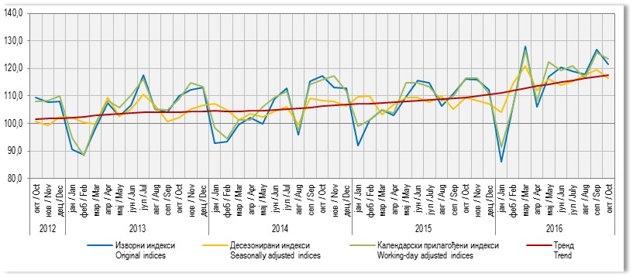

 |  | Нето тежина заклане стоке Net weight of slaughtered livestock
2015 | јун Jun | 1753845
 | јул Jul | 1862493
 | авг Aug | 1733295
 | сеп Sep | 1619599
 | окт Oct | 1511668
 | нов Nov | 1658700
 | дец Dec | 1721997
 | јан Jan | 1938650
 | феб Feb | 1828588
 | мар Mar | 1792741
2016 | апр Apr | 1800600
 | мај May | 1866665
 | јун Jun | 2210577

G9.
Графикон 9. Индекси производње у грађевинарству, 2010=100
Graph 9. Indices of production in construction, 2010=100

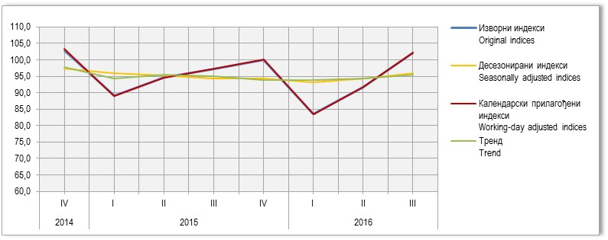
 |  | Изворни индекси Original indices | Десезонирани индекси Seasonally adjusted indices | Календарски прилагођени индекси Working-day adjusted indices | Тренд Trend
2012 | јун / Jun | 103.2 | 99.7 | 103.8 | 100.8
 | јул / Jul | 96.0 | 93.6 | 96.2 | 100.8
 | авг / Aug | 100.1 | 99.7 | 98.9 | 101.1
 | сеп / Sep | 108.8 | 106.3 | 111.0 | 101.4
 | окт / Oct | 109.4 | 100.6 | 108.0 | 101.5
 | нов / Nov | 107.6 | 99.2 | 108.3 | 101.7
 | дец / Dec | 108.1 | 102.5 | 109.9 | 102.0
2013 | јан / Jan | 90.6 | 102.1 | 94.7 | 102.2
 | феб / Feb | 88.6 | 100.3 | 88.5 | 102.5
 | мар / Mar | 98.3 | 99.8 | 99.9 | 102.9
 | апр / Apr | 107.6 | 109.5 | 108.2 | 103.3
 | мај / May | 102.6 | 102.6 | 105.8 | 103.6
 | јун / Jun | 106.5 | 105.2 | 110.2 | 103.9
 | јул / Jul | 117.5 | 110.5 | 116.1 | 104.1
 | авг / Aug | 105.1 | 106.8 | 105.3 | 104.2
 | сеп / Sep | 104.2 | 100.9 | 104.8 | 104.1
 | окт / Oct | 110.1 | 101.8 | 108.8 | 104.2
 | нов / Nov | 112.4 | 105.2 | 114.7 | 104.3
 | дец / Dec | 113.2 | 106.5 | 113.4 | 104.5
2014 | јан / Jan | 92.9 | 107.1 | 98.5 | 104.5
 | феб / Feb | 93.4 | 104.9 | 94.6 | 104.5
 | мар / Mar | 99.7 | 101.2 | 101.3 | 104.5
 | апр / Apr | 102.2 | 103.5 | 101.3 | 104.6
 | мај / May | 100.0 | 102.4 | 106.0 | 104.7
 | јун / Jun | 108.8 | 104.3 | 109.5 | 105.0
 | јул / Jul | 112.9 | 106.2 | 111.6 | 105.2
 | авг / Aug | 95.8 | 99.9 | 97.4 | 105.5
 | сеп / Sep | 115.2 | 109.8 | 114.3 | 105.9
 | окт / Oct | 117.3 | 107.9 | 115.9 | 106.3
 | нов / Nov | 113.2 | 107.7 | 117.2 | 106.5
 | дец / Dec | 112.9 | 106.2 | 111.6 | 106.8
2015 | јан / Jan | 92.0 | 109.5 | 99.0 | 107.0
 | феб / Feb | 101.4 | 109.8 | 101.2 | 107.2
 | мар / Mar | 104.8 | 103.1 | 105.0 | 107.3
 | апр / Apr | 103.0 | 106.7 | 103.7 | 107.6
 | мај / May | 109.7 | 109.2 | 114.7 | 107.9
 | јун / Jun | 115.7 | 109.1 | 114.8 | 108.2
 | јул / July | 114.7 | 108.0 | 113.3 | 108.5
 | авг / Aug | 106.4 | 110.6 | 108.2 | 108.7
 | сеп / Sep | 110.9 | 106.4 | 110.0 | 109.0
 | окт / Oct | 116.1 | 108.8 | 116.4 | 109.3
 | нов / Nov | 115.8 | 107.8 | 116.5 | 109.7
 | дец / Dec | 112.3 | 107.1 | 110.9 | 110.1
2016 | јан / Jan | 86.2 | 103.8 | 91.4 | 110.7
 | феб / Feb | 106.3 | 114.1 | 106.4 | 111.6
 | мар / Mar | 128 | 120.7 | 126.5 | 112.3
 | апр / Apr | 106 | 111.5 | 108.2 | 112.9
 | мај / May | 117 | 115.6 | 122.4 | 113.4
 | јун / Jun | 120.4 | 113.5 | 119.4 | 113.9

G10.
Графикон 10. Извоз и увоз
Graph 10. Export and import
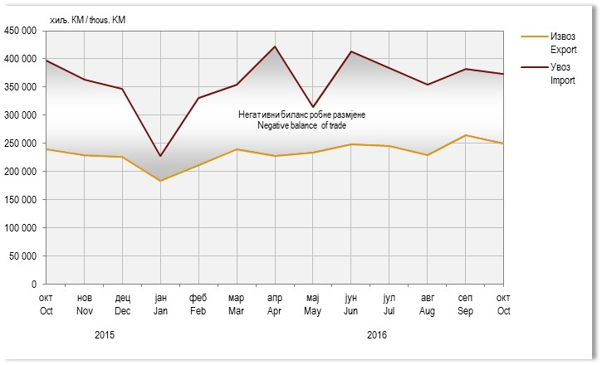

 |  | Изворни индекси Original indices | Десезонирани индекси Seasonally adjusted indices | Календарски прилагођени индекси Working-day adjusted indices | Тренд Trend
2012 | I | 71.6 | 94.2 | 72.0 | 95.2
 | II | 99.7 | 96.7 | 100.2 | 94.9
 | III | 107.6 | 95.6 | 108.0 | 96.0
 | IV | 106.5 | 96.1 | 107.1 | 94.4
2013 | I | 67.4 | 87.2 | 67.7 | 88.7
 | II | 88.0 | 89.8 | 88.5 | 91.1
 | III | 99.2 | 91.8 | 99.8 | 91.1
 | IV | 98.3 | 91.8 | 98.8 | 93.7
2014 | I | 80.6 | 93.3 | 81.0 | 91.9
 | II | 97.6 | 97.4 | 98.1 | 97.3
 | III | 101.8 | 96.9 | 102.4 | 96.1
 | IV | 102.7 | 97.2 | 103.3 | 97.8
2015 | I | 89.1 | 96.0 | 89.0 | 94.4
 | II | 94.6 | 95.1 | 94.6 | 95.3
 | III | 97.2 | 94.4 | 97.3 | 95.0
 | IV | 100.1 | 94.2 | 100.2 | 93.8
2016 | I | 83.5 | 92.5 | 83.5 | 93.5
 | II | 91.8 | 93.7 | 91.8 | 93.6

G11.
Графикон 11. Земље најважнији партнери у извозу, октобар 2016.
Graph 11. Export by main partner country, October 2016
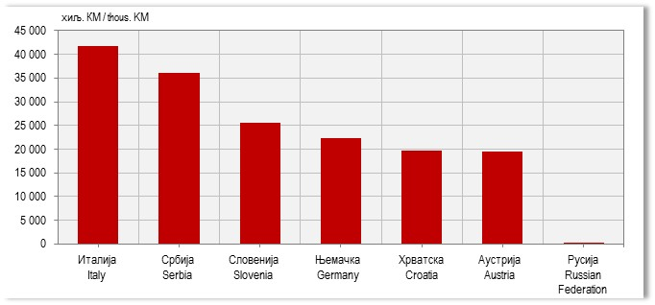

 | јун Jun | јул Jul | авг Aug | сеп Sep | окт Oct | нов Nov | дец Dec | јан Jan | феб Feb | мар Mar | апр Apr | мај May | јун Jun
Извоз Export | 238401 | 242225 | 201367 | 237597 | 240258 | 228539 | 226207 | 183779 | 211524 | 239782 | 228100 | 233872 | 248109
Увоз Import | 372707 | 441833 | 336388 | 390273 | 396961 | 363606 | 346357 | 227697 | 330765 | 354491 | 409414 | 312920 | 418421
Извоз Export | 238401 | 242225 | 201367 | 237597 | 240258 | 228539 | 226207 | 183779 | 211524 | 239782 | 228100 | 233872 | 248109
Негативни биланс робне размјене Negative balance of trade | 134306 | 199608 | 135021 | 152677 | 156703 | 135067 | 120150 | 43918 | 119240 | 114708 | 181313 | 79048 | 170313

G12.
Графикон 12. Земље најважнији партнери у увозу, октобар 2016.
Graph 12. Import by main partner country, October 2016

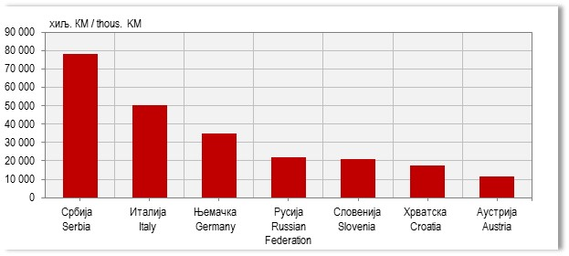
 | Извоз Export
Италија Italy | 43736
Србија Serbia | 31489
Словенија Slovenia | 26156
Њемачка Germany | 25330
Хрватска Croatia | 24878
Аустрија Austria | 19648
Русија Russian Federation | 1953

G13.
Графикон 13. Индекси промета у трговини на мало, 2015 = 100
Graph 13. Indices of turnover in retail trade, 2015 = 100

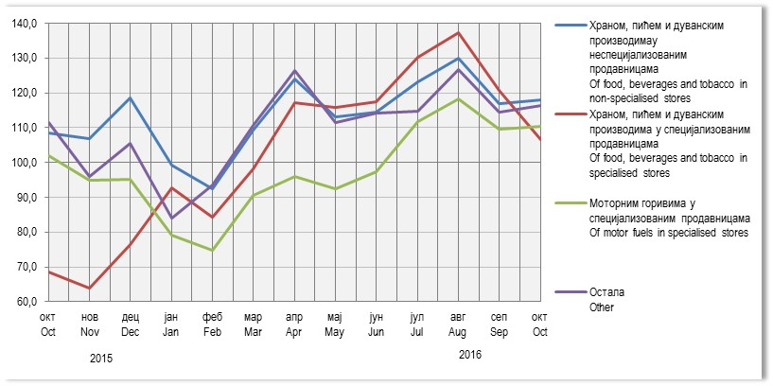
 | Увоз Import
Русија Russian Federation | 81890
Србија Serbia | 65826
Италија Italy | 50630
Њемачка Germany | 30822
Словенија Slovenia | 23411
Хрватска Croatia | 17436
Аустрија Austria | 11818

G14.
Графикон 14. Индекси ноћења туриста, укупно
Graph 14. Tourist night indices, total

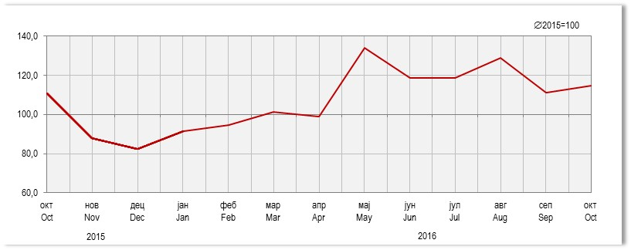 |  | Храном, пићем и дуванским производимау неспецијализованим продавницама Of food, beverages and tobacco in non-specialised stores | Храном, пићем и дуванским производима у специјализовaним продавницама Оf food, beverages and tobacco in specialised stores | Моторним горивима у специјализованим продавницама Of motor fuels in specialised stores | Остала Other
 | јун Jun | 102.2 | 79.8 | 102.3 | 110.2
 | јул Jul | 112.7 | 92.7 | 125.8 | 107.9
 | авг Aug | 116.5 | 93.9 | 127.7 | 112.8
2015 | сеп Sep | 105.1 | 71.1 | 110.4 | 106.0
 | окт Oct | 108.4 | 68.6 | 102.1 | 111.4
 | нов Nov | 106.9 | 63.8 | 95.0 | 95.9
 | дец Dec | 118.5 | 76.4 | 95.1 | 105.5
 | јан Jan | 99.3 | 92.7 | 79.1 | 83.9
 | феб Feb | 92.4 | 84.3 | 74.7 | 93.5
 | мар Mar | 109.3 | 98.2 | 90.6 | 110.7
2016 | апр Apr | 123.9 | 117.1 | 95.9 | 126.4
 | мај May | 113.2 | 115.9 | 92.6 | 111.6
 | јун Jun | 114.5 | 117.4 | 97.3 | 114.1

